Mapa 2.3
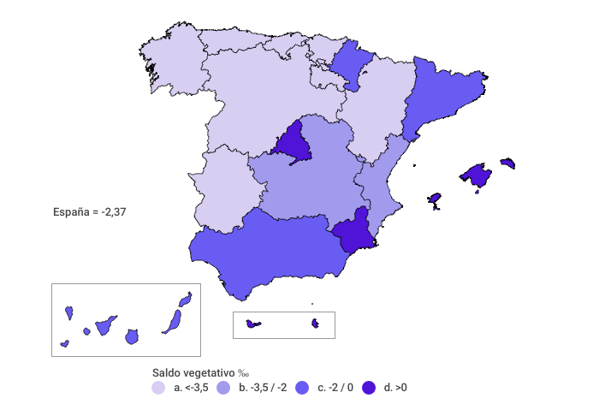
Tasa de saldo vegetativo (‰)
Año 2021

